Exemplo modelos ferramentas
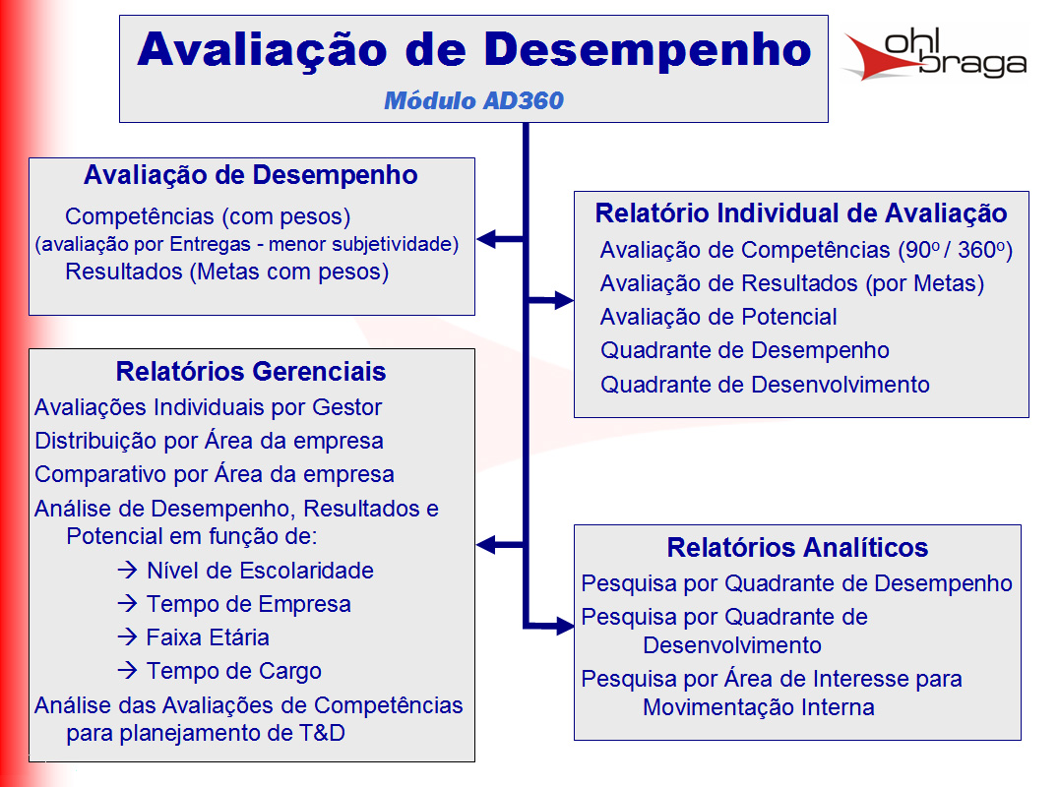
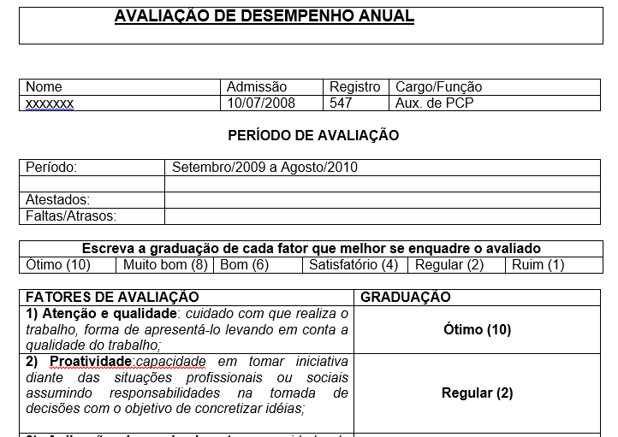
Modelo telas
 |  |  |  | RACI
Modelo Rotina reuniões

Nas reuniões tem que ter: |  | Gente | As pessoas Certas
 |  | Rotina | Feitas na frequencia certa
 |  | Material | Com as ferramentas preechidas certas

Dono da reunião : |  |  | Manão
Frequencia |  | Mensal
Sequencia da reunião
Análise faturamento mês passado
Projetar metas mês corrente
Fazer comissões

Pessoas
João
Ari
Neri
Manão
Material
Plainlha fechada do mês passado
Contendo: Faturamento mês passado

Cronograma de atividades

 | Matriz Habilidades

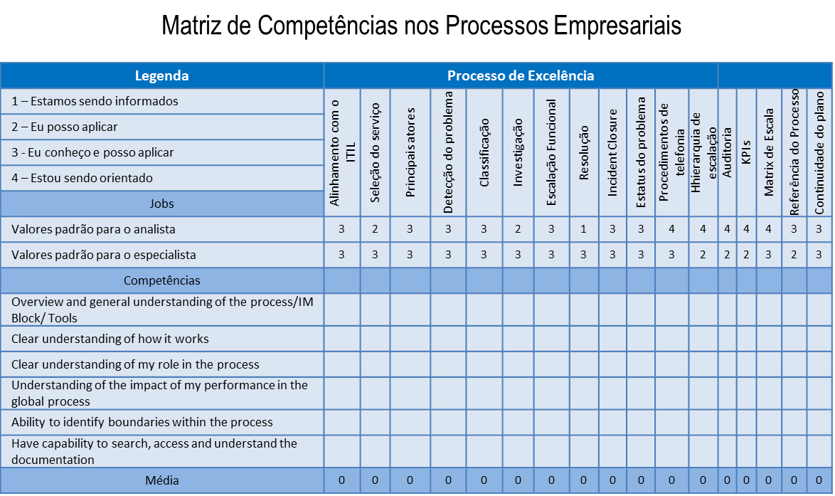

 | check list |  |  |  | check list

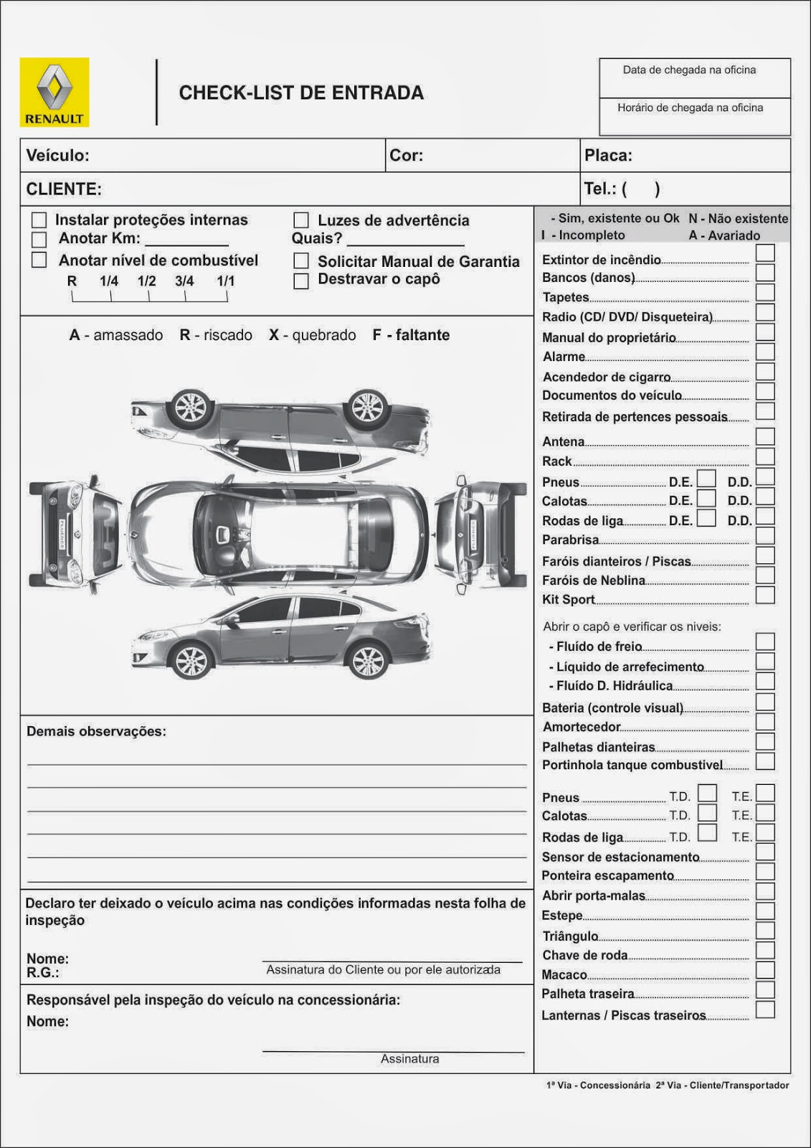

 | Pareto
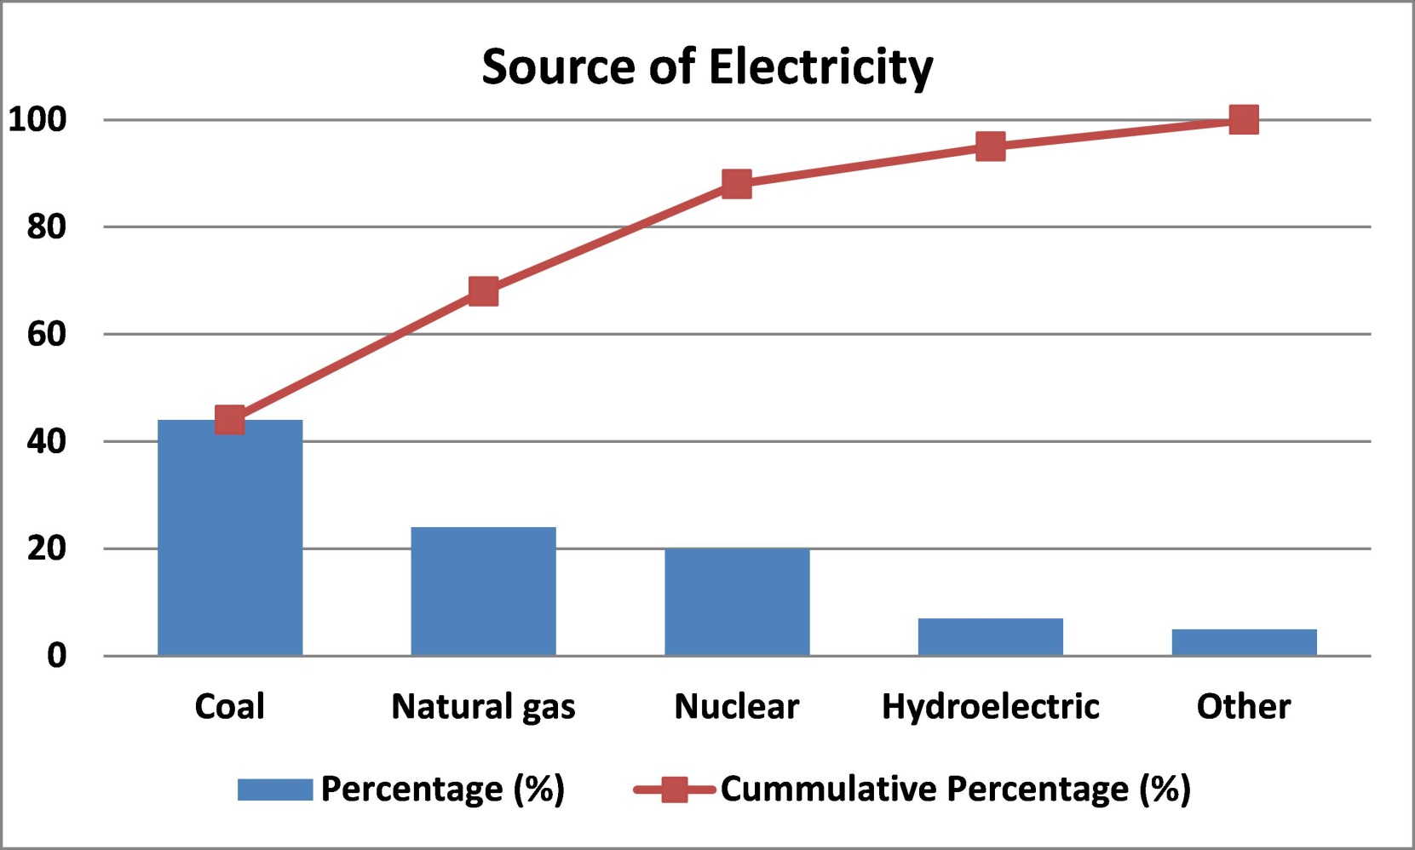
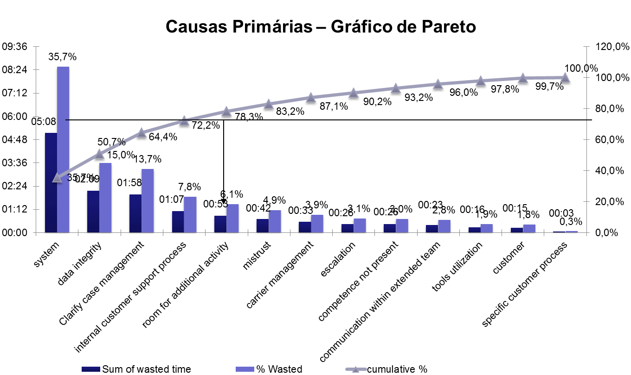

 | causa efeito

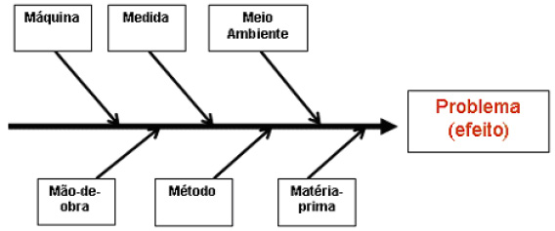

 | carta controle

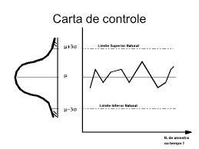
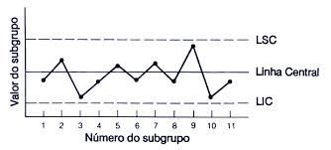

 | pdca

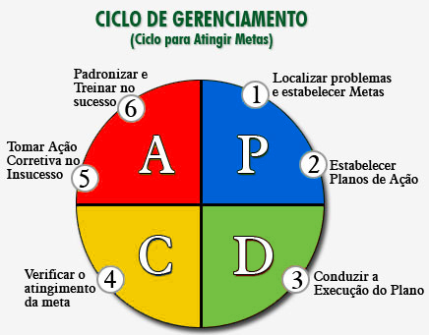

 | avd

Tela
Logo | Projetos | Análise | Controle | Gestão | ... | Treinamento | Colaborativa |  | Eventos | Perfil
 | Mensagens
empresa | chefe | projeto | Ferramenta
Soma
 |  |  |  | Nome | Add coluna
 |  |  |  |  | >>

 |  |  |  |  | Metade é do usuário e a outra metade é da ferramenta

Logo | Projetos | Análise | Controle | Gestão | ... | Treinamento | Colaborativa |  | Eventos | Perfil
 | Mensagens
empresa | chefe | projeto | Ferramenta

Tela rastreamento
Logo | Projetos | Análise | Controle | Gestão | ... | Treinamento | Colaborativa |  | Eventos | Perfil
 | Mensagens
empresa | chefe | projeto | Ferramenta
Soma
 |  |  |  | Nome | Add coluna | Data | Oque | Como
 |  |  |  |  | >>

Nome

P.A.

